テンプレート
■入力項目
項目 | 入力値 | 備考
検出したい平均値の差（Δ） | 2 | 例：2 mm
黄色のセルに入力すると、検定に必要なサンプルサイズが計算されます
標準偏差（σ） | 3 | 例：3 mm
有意水準α | 0.05 | 例：5％⇒0.05
検出力β | 0.8 | 例：80％⇒0.80
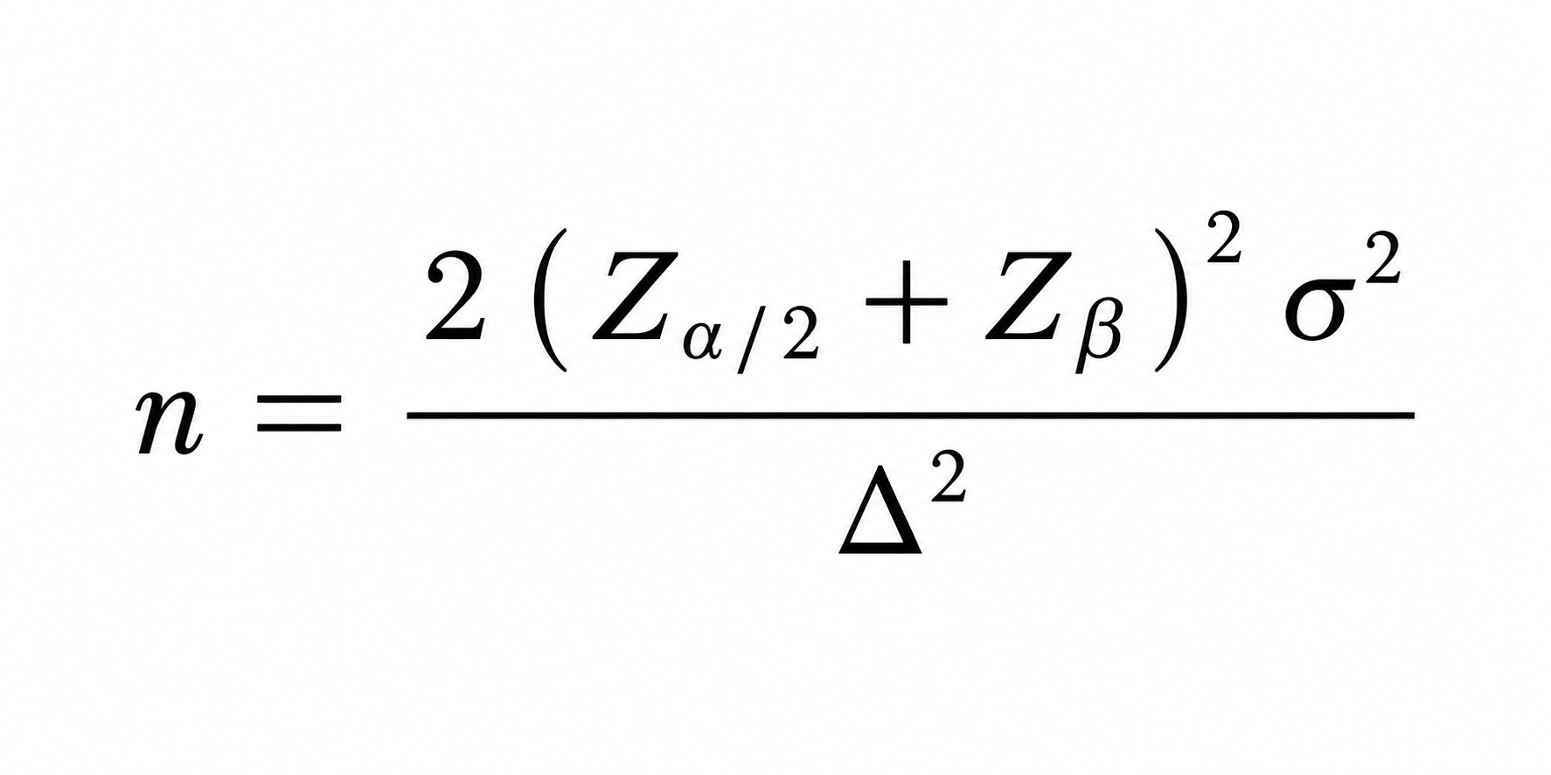
■計算過程(自動算出されます)
項目 | 値 | 備考
Zα/2 | 1.96 | 有意水準から求める
Zβ | 0.84 | 検出力βから求める

■結果
必要サンプルサイズ（片群） | 35.32

 | ↑片群で必要なサンプルサイズの目安

